Arkusz1
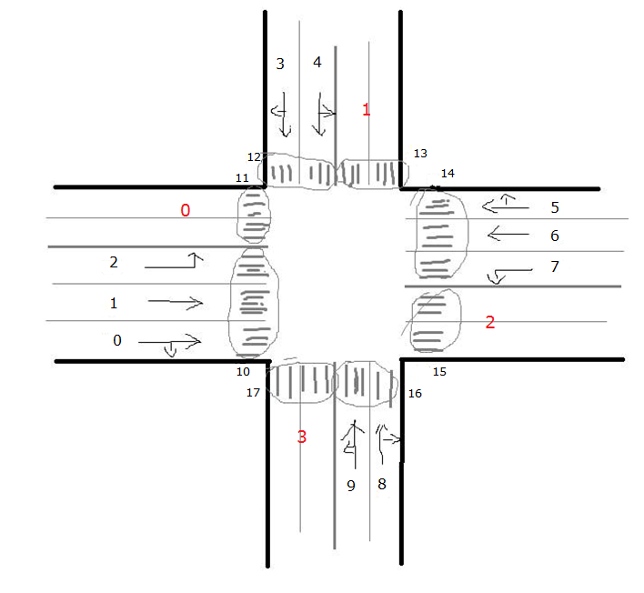
 |  | zrównoważony (4 fazy) |  |  |  | asymetryczny na głównej (4 fazy) |  |  |  | asymetryczny na podporz. (4 fazy) |  |  |  | asymetryczny zupełny (4 fazy)
wloty samochodowe | 0 | 1 | 0 | 0 | 0 | 1 | 0 | 0 | 0 | 1 | 0 | 0 | 0 | 1 | 0 | 0 | 0
 | 1 | 1 | 0 | 0 | 0 | 1 | 0 | 0 | 0 | 1 | 0 | 0 | 0 | 1 | 0 | 0 | 0
 | 2 | 0 | 1 | 0 | 0 | 1 | 0 | 0 | 0 | 0 | 1 | 0 | 0 | 1 | 0 | 0 | 0
 | 3 | 0 | 0 | 1 | 0 | 0 | 0 | 1 | 0 | 0 | 0 | 1 | 0 | 0 | 1 | 0 | 0
 | 4 | 0 | 0 | 1 | 1 | 0 | 0 | 1 | 1 | 0 | 0 | 1 | 0 | 0 | 1 | 0 | 0
 | 5 | 1 | 0 | 0 | 0 | 0 | 1 | 0 | 0 | 1 | 0 | 0 | 0 | 0 | 0 | 1 | 0
 | 6 | 1 | 0 | 0 | 0 | 0 | 1 | 0 | 0 | 1 | 0 | 0 | 0 | 0 | 0 | 1 | 0
 | 7 | 0 | 1 | 0 | 0 | 0 | 1 | 0 | 0 | 0 | 1 | 0 | 0 | 0 | 0 | 1 | 0
 | 8 | 0 | 0 | 1 | 0 | 0 | 0 | 1 | 0 | 0 | 0 | 0 | 1 | 0 | 0 | 0 | 1
 | 9 | 0 | 0 | 1 | 1 | 0 | 0 | 1 | 1 | 0 | 0 | 0 | 1 | 0 | 0 | 0 | 1
przejścia dla pieszych | 10 | 0 | 0 | 1 | 1 | 0 | 0 | 1 | 1 | 0 | 0 | 1 | 1 | 0 | 1 | 1 | 1
 | 11 | 0 | 0 | 1 | 0 | 0 | 0 | 1 | 0 | 0 | 0 | 1 | 0 | 1 | 0 | 0 | 0
 | 12 | 1 | 1 | 0 | 0 | 1 | 1 | 0 | 0 | 1 | 1 | 0 | 1 | 1 | 0 | 1 | 1
 | 13 | 1 | 0 | 0 | 0 | 0 | 1 | 0 | 0 | 1 | 0 | 1 | 0 | 0 | 1 | 0 | 0
 | 14 | 0 | 0 | 1 | 1 | 0 | 0 | 1 | 1 | 0 | 0 | 1 | 1 | 1 | 1 | 0 | 1
 | 15 | 0 | 0 | 1 | 0 | 0 | 0 | 1 | 0 | 0 | 0 | 0 | 1 | 0 | 0 | 1 | 0
 | 16 | 1 | 1 | 0 | 0 | 1 | 1 | 0 | 0 | 1 | 1 | 1 | 0 | 1 | 1 | 1 | 0
 | 17 | 1 | 0 | 0 | 0 | 1 | 0 | 0 | 0 | 1 | 0 | 0 | 1 | 0 | 0 | 0 | 1

